Cartes
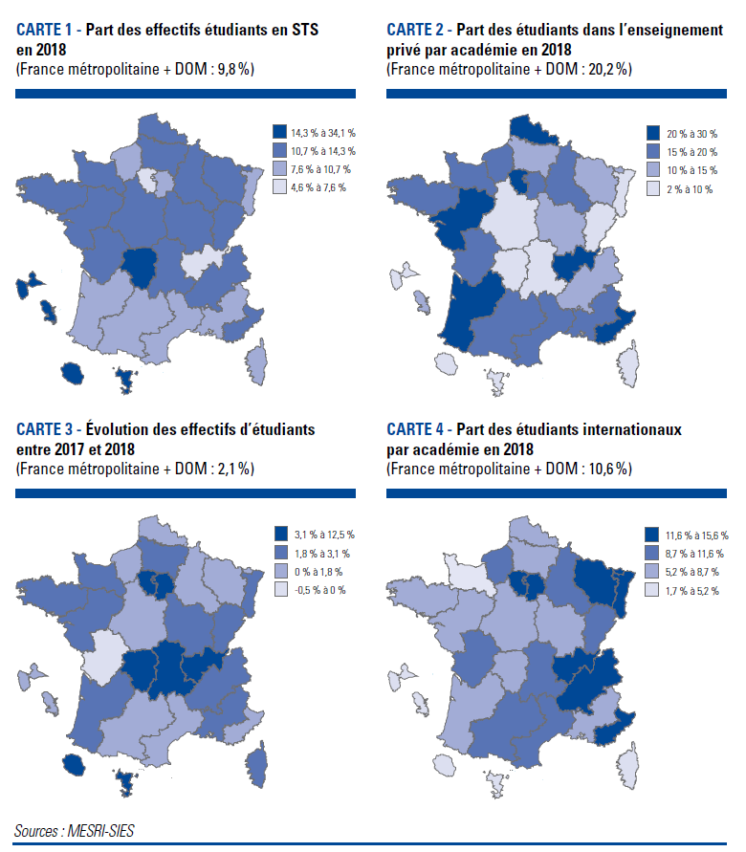

Code | Académie | Part STS | Part du privé | Evolution des effectifs d'étudiants entre 2017 et 2018 | Part des étudiants internationaux
2 | Aix-marseille | 10.7 | 16.7 | 2.7 | 8.6
20 | Amiens | 13.7 | 13.2 | 2.0 | 7.9
3 | Besancon | 13.5 | 6.6 | 2.4 | 9.1
4 | Bordeaux | 9.6 | 23.6 | 2.3 | 8.5
5 | Caen | 12.6 | 16.9 | 2.6 | 5.2
6 | Clermont-Ferrand | 12.0 | 9.8 | 3.1 | 9.5
27 | Corse | 9.5 | 2.2 | 2.0 | 3.4
24 | Créteil | 9.4 | 16.3 | 4.5 | 12.0
7 | Dijon | 12.6 | 13.0 | 2.4 | 6.7
8 | Grenoble | 11.4 | 14.5 | 2.8 | 12.1
32 | Guadeloupe | 23.3 | 7.4 | 0.6 | 1.7
33 | Guyane | 14.8 | 3.3 | 7.1 | 8.5
28 | La Réunion | 17.7 | 7.4 | 5.4 | 2.1
9 | Lille | 11.2 | 25.7 | 1.3 | 8.6
22 | Limoges | 14.3 | 9.0 | 4.4 | 8.5
10 | Lyon | 6.4 | 25.7 | 3.7 | 11.8
31 | Martinique | 29.0 | 11.7 | 1.2 | 2.6
43 | Mayotte | 34.1 | 6.0 | 12.5 | 3.7
11 | Montpellier | 10.4 | 16.5 | 0.0 | 11.5
12 | Nancy-Metz | 11.1 | 10.8 | 1.3 | 11.7
17 | Nantes | 12.4 | 30.0 | 1.8 | 6.8
23 | Nice | 10.9 | 20.6 | 0.7 | 12.7
18 | Orléans-Tours | 13.2 | 9.5 | 1.5 | 8.1
1 | Paris | 4.6 | 29.9 | 0.6 | 15.6
13 | Poitiers | 11.3 | 15.8 | -0.5 | 10.2
19 | Reims | 13.5 | 18.2 | 1.7 | 9.4
14 | Rennes | 12.2 | 19.1 | 2.9 | 8.0
21 | Rouen | 10.6 | 18.9 | 1.2 | 9.9
15 | Strasbourg | 8.5 | 7.2 | 2.4 | 14.3
16 | Toulouse | 9.3 | 16.5 | 1.2 | 9.7
25 | Versailles | 7.6 | 24.9 | 4.1 | 11.6
 | Total | 9.8 | 20.2 | 2.1 | 10.6

Graphique 1
Graphique 1: Évolution des effectifs d'inscrits dans l'enseignement supérieur, selon le secteur et la tutelle depuis 2010, base 100 en 2010 et hors doubles inscriptions en CPGE

 |  |  |  |  |  | dispositif constant
 | Public MESRI (1) | Public hors MESRI (1) | Privé | Public | Ensemble | Public MESRI (à dispositif équivalent) | Public hors MESRI (à dispositif équivalent) | Privé (à dispositif équivalent)
2010-11 | 100.0 | 100.0 | 100.0 | 100.0 | 100.0
2011-12 | 100.9 | 102.1 | 102.7 | 101.0 | 101.3
2012-13 | 102.3 | 107.6 | 106.4 | 102.7 | 103.3
2013-14 | 104.5 | 105.0 | 110.1 | 104.5 | 105.5
2014-15 | 106.3 | 109.2 | 106.5 | 106.5 | 106.5
2015-16 | 109.1 | 108.9 | 109.7 | 109.0 | 109.2 | 109.1 | 108.9 | 109.7
2016-17 | 110.5 | 106.6 | 115.4 | 110.2 | 111.1 | 110.5 | 106.1 | 113.1
2017-18 | 111.3 | 110.8 | 126.7 | 111.3 | 114.1 | 111.4 | 108.7 | 116.4
2018-19 | 113.4 | 111.5 | 131.6 | 113.2 | 116.5 | 113.4 | 110.7 | 124.7
►Champ : France métropolitaine + DOM (Mayotte à partir de 2011). |  |  |  |  |  |  |  | © SIES

Graphique 1: Évolution des effectifs d'inscrits dans l'enseignement supérieur, selon le secteur et la tutelle depuis 2010, base 100 en 2010 et hors inscriptions simultanées en Licence-CPGE
 | Public MESRI (1) | Public hors MESRI (1) | Privé | Public | Ensemble | Public hors MESRI (à dispositif équivalent) | Privé (à dispositif équivalent)
2010-11 | 100.0 | 100.0 | 100.0 | 100.0 | 100.0
2011-12 | 100.9 | 102.1 | 102.7 | 101.0 | 101.3
2012-13 | 102.3 | 107.6 | 106.4 | 102.7 | 103.3
2013-14 | 104.5 | 105.0 | 110.1 | 104.5 | 105.5
2014-15 | 106.3 | 109.2 | 106.5 | 106.5 | 106.5
2015-16 | 109.1 | 108.9 | 109.7 | 109.0 | 109.2 | 108.9 | 109.7
2016-17 | 110.5 | 106.6 | 115.4 | 110.2 | 111.1 | 106.1 | 113.1
2017-18 | 111.3 | 110.8 | 126.7 | 111.3 | 114.1 | 108.7 | 116.4
2018-19 | 113.4 | 111.5 | 131.6 | 113.2 | 116.5 | 110.7 | 124.7

►Champ : France métropolitaine + DOM (Mayotte à partir de 2011).
1. MESRI : Ministère de l'enseignement supérieur, de la recherche et de l'innovation.
Sources : MESRI-SIES, Systèmes d’information SISE et Scolarité, enquêtes menées par le SIES sur les établissements d’enseignement supérieur, enquêtes spécifiques aux ministères en charge de l’agriculture, de la santé, des affaires sociales et de la culture

Graphique 2
Graphique 2 - Part des femmes dans les différentes formations d'enseignement supérieur (en %)

 | 2008-2009 | 2018-2019
Formations d'ingénieurs (1) | 25.6 | 27.7
Universités - Sciences, Staps | 37.7 | 39.3
Préparation DUT | 40.3 | 40.3
CPGE | 42.7 | 42.6
STS et assimilés | 50.8 | 49.0
Écoles de commerce, gestion et comptabilité | 47.8 | 50.9
Ensemble étudiants | 55.9 | 55.3
Ensemble universités (filières générales et de santé) | 58.7 | 58.7
Universités - Droit, économie, AES | 59.3 | 60.2
Universités - Médecine, odontologie, pharmacie | 62.1 | 64.0
Universités - Langues, lettres, sciences humaines | 70.6 | 69.5
Formations paramédicales et sociales (2) | 81.1 | 85.6
(1) Y compris les formations d’ingénieurs dépendantes des universités, des INP, des universités de technologies et les formations d’ingénieurs en partenariat.
(2) Les dernières données disponibles portent sur 2017-2018.
Champ : France métropolitaine + DOM.
Sources : MESRI-SIES et MEN-DEPP
Graphique 2 - Part des femmes dans les différentes formations d'enseignement supérieur (en %)

(1) Y compris les formations d’ingénieurs dépendantes des universités, des INP, des universités de technologies et les formations d’ingénieurs en partenariat.
(2) Les dernières données disponibles portent sur 2017-2018.
Champ : France métropolitaine + DOM.
Sources : MESRI-SIES, Systèmes d’information SISE et Scolarité, enquêtes menées par le SIES sur les établissements d’enseignement supérieur, enquêtes spécifiques aux ministères en charge de l’agriculture, de la santé, des affaires sociales et de la culture

Graphique 3
 | Graphique 3 - Origine sociale* des étudiants français en 2018-2019 (en %)
 |  | Agriculteurs, artisans, commerçants et chefs d'entreprise | Cadres et professions intellectuelles supérieures | Professions Intermédiaires | Employés | Ouvriers | Retraités et inactifs | Total | Non réponse
 | Ensemble | 11.1 | 34.3 | 13.8 | 16.5 | 11.9 | 12.4 | 100.0 | 14.0

 | STS et assimilés | 12.52 | 15.57 | 14.57 | 19.59 | 23.52 | 14.23 | 100.0 | 12.2
 | Ecoles paramédicales et sociales*** | 15.13 | 22.99 | 9.25 | 31.62 | 18.98 | 2.03 | 100.0 | 7.5

Universités | Ensemble univ. | 9.4 | 33.3 | 14.8 | 16.7 | 11.3 | 14.5 | 100.0 | 10.0
 | STAPS | 9.1 | 29.7 | 18.4 | 20.3 | 13.2 | 9.4 | 100 | 3.9
 | Arts, lettres, langues, SHS | 8.1 | 27.1 | 15.5 | 18.7 | 12.2 | 18.5 | 100.0 | 11.1
 | Économie, AES | 11.1 | 28.1 | 12.9 | 17.5 | 13.6 | 16.7 | 100.0 | 12.4
 | Préparation au DUT | 10.8 | 30.7 | 17.6 | 19.1 | 13.3 | 8.5 | 100.0 | 3.3
 | Sciences | 9.2 | 33.6 | 15.3 | 16.3 | 12.0 | 13.5 | 100.0 | 9.2
 | Droit, sciences politiques | 10.4 | 36.6 | 12.6 | 15.9 | 9.7 | 14.7 | 100.0 | 7.0
 | Form. d’ingénieurs ** | 9.7 | 43.2 | 16.8 | 12.3 | 9.0 | 9.1 | 100.0 | 5.7
 | Santé | 9.4 | 47.8 | 13.4 | 11.3 | 6.8 | 11.3 | 100.0 | 15.1

 | CPGE et prépas intégrées | 11.31 | 52.57 | 12.46 | 10.68 | 6.63 | 6.35 | 100.0 | 3.5
 | Form. d'ingénieurs hors université** | 12.65 | 53.94 | 11.73 | 8.84 | 5.41 | 7.43 | 100.0 | 8.9
 | Ecoles normales supérieures | 6.79 | 62.54 | 10.48 | 6.97 | 2.26 | 10.95 | 100.0 | 5.0
 | * Les proportions sont calculées en excluant les étudiants pour lesquels l'origine n'est pas renseignée, soit 14 % d'entre eux.
 | L'origine des étudiants n'est pas renseignée pour moins de 20% des étudiants dans toutes les filières sauf pour les écoles de commerce, gestion et comptabilité (37 %) et les écoles artistiques ou de journalisme (45 %), non représentées.
 | ** Y compris les formations d’ingénieurs en partenariat.
 | *** Données 2017-2018 pour les formations paramédicales et sociales.
 | Champ : France métropolitaine et DOM.
 | Sources : MESRI-SIES, Systèmes d’information SISE et Scolarité, enquêtes menées par le SIES sur les établissements d’enseignement supérieur, enquêtes spécifiques aux ministères en charge de l’agriculture, de la santé, des affaires sociales et de la culture
 | Agriculteurs, artisans, commerçants et chefs d'entreprise | Cadres et professions intellectuelles supérieures | Professions Intermédiaires | Employés | Ouvriers | Retraités et inactifs
Ensemble | 11.1 | 34.3 | 13.8 | 16.5 | 11.9 | 12.4
STS et assimilés | 12.5 | 15.6 | 14.6 | 19.6 | 23.5 | 14.2
Ecoles paramédicales et sociales*** | 15.1 | 23.0 | 9.3 | 31.6 | 19.0 | 2.0
Ensemble univ. | 9.4 | 33.3 | 14.8 | 16.7 | 11.3 | 14.5
STAPS | 9.1 | 29.7 | 18.4 | 20.3 | 13.2 | 9.4
Arts, lettres, langues, SHS | 8.1 | 27.1 | 15.5 | 18.7 | 12.2 | 18.5
Économie, AES | 11.1 | 28.1 | 12.9 | 17.5 | 13.6 | 16.7
Préparation au DUT | 10.8 | 30.7 | 17.6 | 19.1 | 13.3 | 8.5
Sciences | 9.2 | 33.6 | 15.3 | 16.3 | 12.0 | 13.5
Droit, sciences politiques | 10.4 | 36.6 | 12.6 | 15.9 | 9.7 | 14.7
Form. d’ingénieurs ** | 9.7 | 43.2 | 16.8 | 12.3 | 9.0 | 9.1
Santé | 9.4 | 47.8 | 13.4 | 11.3 | 6.8 | 11.3
CPGE et prépas intégrées | 11.3 | 52.6 | 12.5 | 10.7 | 6.6 | 6.4
Form. d'ingénieurs hors université** | 12.7 | 53.9 | 11.7 | 8.8 | 5.4 | 7.4
Ecoles normales supérieures | 6.8 | 62.5 | 10.5 | 7.0 | 2.3 | 11.0

 | * Les proportions sont calculées en excluant les étudiants pour lesquels l'origine n'est pas renseignée, soit 14 % d'entre eux.
 | L'origine des étudiants n'est pas renseignée pour moins de 20% des étudiants dans toutes les filières sauf pour les écoles de commerce, gestion et comptabilité (37 %) et les écoles artistiques (45 %), non représentées.
 | ** Y compris les formations d’ingénieurs en partenariat.
 | *** Données 2017-2018 pour les formations paramédicales et sociales.
 | Champ : France métropolitaine et DOM.
 | Sources : MESRI-SIES, Systèmes d’information SISE et Scolarité, enquêtes menées par le SIES sur les établissements d’enseignement supérieur, enquêtes spécifiques aux ministères en charge de l’agriculture, de la santé, des affaires sociales et de la culture

Graphique 4
Graphique 4 - Évolution des effectifs étudiants français et étrangers en mobilité internationale depuis 2012 (base 100)
Année | Français (1) | Etudiants en mobilité internationale | Ensemble | Français (1) | Etudiants étrangers en mobilité internationale | Ensemble
2012-2013 | 2,128,604 | 231,200 | 2,359,804 | 100.0 | 100.0 | 100.0
2013-2014 | 2,176,865 | 235,100 | 2,411,965 | 102.3 | 101.7 | 102.2
2014-2015 | 2,210,983 | 238,200 | 2,449,183 | 103.9 | 103.0 | 103.8
2015-2016 | 2,265,701 | 244,100 | 2,509,801 | 106.4 | 105.6 | 106.4
2016-2017 | 2,299,786 | 254,700 | 2,554,486 | 108.0 | 110.2 | 108.2
2017-2018 | 2,351,908 | 270,500 | 2,622,408 | 110.5 | 117.0 | 111.1
2018-2019 | 2,394,962 | 283,700 | 2,678,662 | 112.5 | 122.7 | 113.5
(1) y compris les étudiants étrangers ayant obtenu un baccalauréat ou une équivalence sur le territoire français. En 2018-19, ils sont au nombre de 74 300 (soit 3,1 % des étudiants Français ou résidents).
Champ : France métropolitaine + DOM (Mayotte à partir de 2011)
Sources : MESRI-SIES, Systèmes d’information SISE et Scolarité, enquêtes menées par le SIES sur les établissements d’enseignement supérieur, enquêtes spécifiques aux ministères en charge de l’agriculture, de la santé, des affaires sociales et de la culture

Graphique 4 - Évolution des effectifs étudiants français et étrangers en mobilité internationale depuis 2012 (base 100)

 | Champ : France métropolitaine + DOM (Mayotte à partir de 2011)
 | Sources : MESRI-SIES, Systèmes d’information SISE et Scolarité, enquêtes menées par le SIES sur les établissements d’enseignement supérieur, enquêtes spécifiques aux ministères en charge de l’agriculture, de la santé, des affaires sociales et de la culture

Graphique 5
Graphique 5 - Evolution de la proportion d'étudiants étrangers en mobilité internationale dans les principales formations de l'enseignement supérieur
 | 2012-13 | 2013-14 | 2014-15 | 2015-16 | 2016-17 | 2017-18 | 2018-19p
Université (1) | 12.5% | 12.2% | 12.0% | 11.8% | 12.0% | 11.9% | 12.5%
Préparation DUT | 4.0% | 3.9% | 3.8% | 3.7% | 3.6% | 3.4% | 3.1%
Formations d'ingénieurs (2) | 13.3% | 14.1% | 14.5% | 14.3% | 14.3% | 13.9% | 14.0%
STS et CPGE | 0.6% | 0.6% | 0.7% | 0.8% | 0.8% | 0.9% | 1.0%
Écoles de commerce, gestion et comptabilité | 11.2% | 12.3% | 12.9% | 12.8% | 14.0% | 14.8% | 16.5%
Total enseignement supérieur | 9.7% | 9.7% | 9.7% | 9.7% | 10.0% | 10.3% | 10.6%
(1) hors préparation au DUT et formations d'ingénieurs.
(2) y compris formations universitaires et formations d'ingénieurs en partenariat.
Champ : France métropolitaine + DOM (Mayotte à partir de 2011)
Sources : MESRI-SIES, Systèmes d’information SISE et Scolarité, enquêtes menées par le SIES sur les établissements d’enseignement supérieur, enquêtes spécifiques aux ministères en charge de l’agriculture, de la santé, des affaires sociales et de la culture

Graphique 5 - Evolution de la proportion d'étudiants étrangers en mobilité internationale dans les principales formations de l'enseignement supérieur

Champ : France métropolitaine + DOM (Mayotte à partir de 2011)
Sources : MESRI-SIES, Systèmes d’information SISE et Scolarité, enquêtes menées par le SIES sur les établissements d’enseignement supérieur, enquêtes spécifiques aux ministères en charge de l’agriculture, de la santé, des affaires sociales et de la culture

Graphique 6
Graphique 6 - Répartition des étudiants étrangers dans l'enseignement supérieur par nationalité en 2018-2019
Données | 2018
Maroc | 12%
Algérie | 9%
Tunisie | 4%
Sénégal | 4%
Autres Afrique | 18%
Chine | 9%
Autres Asie, Océanie | 14%
Allemagne | 2%
Italie | 4%
Autres Europe | 13%
Amérique | 9%
AFRIQUE | 48%
ASIE, OCEANIE | 23%
EUROPE | 20%
AMERIQUE | 9%
(1) : hors étudiants étrangers à la nationalité non renseignée (1,1% des étudiants étrangers en mobilité internationale en 2018-2019).
Champ : France métropolitaine + DOM
Sources : MESRI-SIES, Systèmes d’information SISE et Scolarité, enquêtes menées par le SIES sur les établissements d’enseignement supérieur, enquêtes spécifiques aux ministères en charge de l’agriculture, de la santé, des affaires sociales et de la culture

Graphique 6 - Répartition des étudiants étrangers dans l'enseignement supérieur par nationalité en 2018-2019

Champ : France métropolitaine + DOM
Sources : MESRI-SIES, Systèmes d’information SISE et Scolarité, enquêtes menées par le SIES sur les établissements d’enseignement supérieur, enquêtes spécifiques aux ministères en charge de l’agriculture, de la santé, des affaires sociales et de la culture

